Лист1
n | 140
Xсред | -24.6
s | 3
alpha | 0.03
H0: E(X)= | -23.5
H1: E(X)<> | -23.5
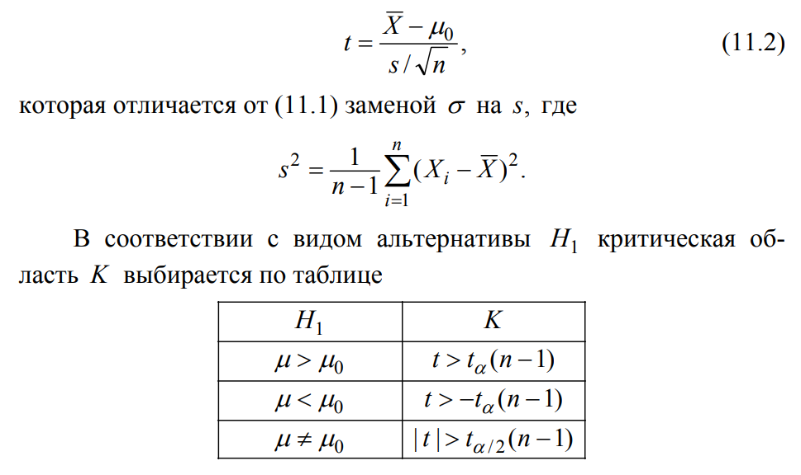
t | -4.3384585076
talpha/2(n-1) | 2.1925970684
Поскольку мы попали в один из "хвостов", т.е. в критическую область - принимается гипотеза H1
P-value | 2.7407823818E-05 | < | 0.03 | , значит принимаем гипотезу (т.е. попали в хвост) H1

